61 中学校生徒数（教員１人当たり）
61 中学校生徒数（教員１人当たり）

 | 時点 2025(R7)年5月1日（毎年）
 | 単位 人 |  |  |  |  |  |  |  | 偏差値 |  | 65.4
順位 |  | 都道府県名 |  | 数 値 |  |  | 順位 | 都道府県名 |  | 数 値

 |  | 0 | 全 国 |  | 12.6 | 0.0 | 24 | 0 | 茨 城 |  | 11.8 | 0
1 |  | 0 | 東 京 |  | 15.0 | 0.0 | 24 | 0 | 熊 本 |  | 11.8 | 0
2 |  | 0 | 神奈川 |  | 14.8 | 0.0 | 26 | 0 | 宮 城 |  | 11.6 | 0
3 |  | 0 | 埼 玉 |  | 14.3 | 0.0 | 27 | 0 | 山 形 |  | 11.5 | 0
4 |  | 0 | 愛 知 |  | 14.1 | 0.0 | 27 | 0 | 大 分 |  | 11.5 | 0
5 |  | ◎ | 千 葉 |  | 13.9 | 0.0 | 29 | 0 | 山 口 |  | 11.2 | 0
6 |  | 0 | 静 岡 |  | 13.4 | 0.0 | 29 | 0 | 宮 崎 |  | 11.2 | 0
7 |  | 0 | 兵 庫 |  | 13.3 | 0.0 | 31 | 0 | 福 井 |  | 11.1 | 0
8 |  | 0 | 福 岡 |  | 13.2 | 0.0 | 31 | 0 | 長 野 |  | 11.1 | 0
9 |  | 0 | 石 川 |  | 13.0 | 0.0 | 33 | 0 | 新 潟 |  | 10.9 | 0
10 |  | 0 | 広 島 |  | 12.8 | 0.0 | 34 | 0 | 山 梨 |  | 10.8 | 0
11 |  | 0 | 滋 賀 |  | 12.7 | 0.0 | 34 | 0 | 長 崎 |  | 10.8 | 0
12 |  | 0 | 富 山 |  | 12.3 | 0.0 | 36 | 0 | 福 島 |  | 10.6 | 0
12 |  | 0 | 岐 阜 |  | 12.3 | 0.0 | 37 | 0 | 鳥 取 |  | 10.5 | 0
12 |  | 0 | 沖 縄 |  | 12.3 | 0.0 | 37 | 0 | 佐 賀 |  | 10.5 | 0
15 |  | 0 | 大 阪 |  | 12.2 | 0.0 | 39 | 0 | 岩 手 |  | 10.4 | 0
15 |  | 0 | 香 川 |  | 12.2 | 0.0 | 39 | 0 | 鹿児島 |  | 10.4 | 0
17 |  | 0 | 栃 木 |  | 12.1 | 0.0 | 41 | 0 | 北海道 |  | 10.3 | 0
18 |  | 0 | 京 都 |  | 12.0 | 0.0 | 41 | 0 | 徳 島 |  | 10.3 | 0
18 |  | 0 | 奈 良 |  | 12.0 | 0.0 | 43 | 0 | 秋 田 |  | 9.9 | 0
18 |  | 0 | 岡 山 |  | 12.0 | 0.0 | 44 | 0 | 和歌山 |  | 9.7 | 0
18 |  | 0 | 愛 媛 |  | 12.0 | 0.0 | 45 | 0 | 青 森 |  | 9.5 | 0
中学校生徒数 （教員1人当たり）
北海道 | 10.30
青 森 | 9.50
岩 手 | 10.40
宮 城 | 11.60
秋 田 | 9.90
山 形 | 11.50
福 島 | 10.60
茨 城 | 11.80
栃 木 | 12.10
群 馬 | 11.90
埼 玉 | 14.30
千 葉 | 13.90
東 京 | 15.00
神奈川 | 14.80
新 潟 | 10.90
富 山 | 12.30
石 川 | 13.00
福 井 | 11.10
山 梨 | 10.80
長 野 | 11.10
岐 阜 | 12.30
静 岡 | 13.40
愛 知 | 14.10
三 重 | 11.90
滋 賀 | 12.70
京 都 | 12.00
大 阪 | 12.20
兵 庫 | 13.30
奈 良 | 12.00
和歌山 | 9.70
鳥 取 | 10.50
島 根 | 9.10
岡 山 | 12.00
広 島 | 12.80
山 口 | 11.20
徳 島 | 10.30
香 川 | 12.20
愛 媛 | 12.00
高 知 | 8.70
福 岡 | 13.20
佐 賀 | 10.50
長 崎 | 10.80
熊 本 | 11.80
大 分 | 11.50
宮 崎 | 11.20
鹿児島 | 10.40
沖 縄 | 12.30
22 |  | 0 | 群 馬 |  | 11.9 | 0.0 | 46 | 0 | 島 根 |  | 9.1 | 0
22 |  | 0 | 三 重 |  | 11.9 | 0.0 | 47 | 0 | 高 知 |  | 8.7 | 0

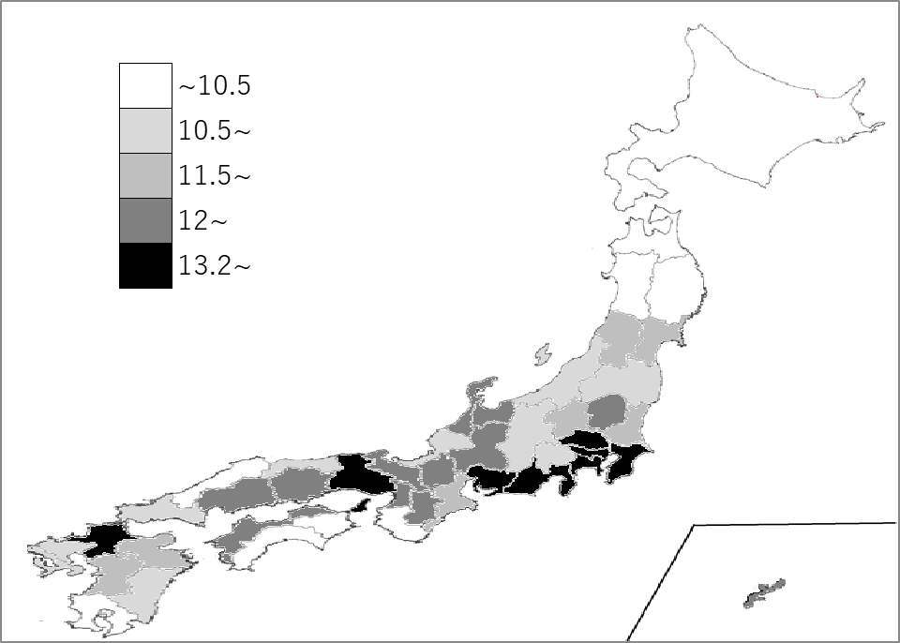
千葉県の推移
令和3年 | 14.6 | 5
令和4年 | 14.5 | 5
令和5年 | 14.3 | 5
令和6年 | 14.1 | 5
令和7年 | 13.9 | 5

《備 考》 ・資料出所 文部科学省「令和7年度学校基本調査」 ・参 考 千葉県の中学校生徒数は、152,080人で6位。全国は、3,105,297人。

